Sheet1
Regular Expression
- Pattern
- Matcher
Thông dịch và biên dịch

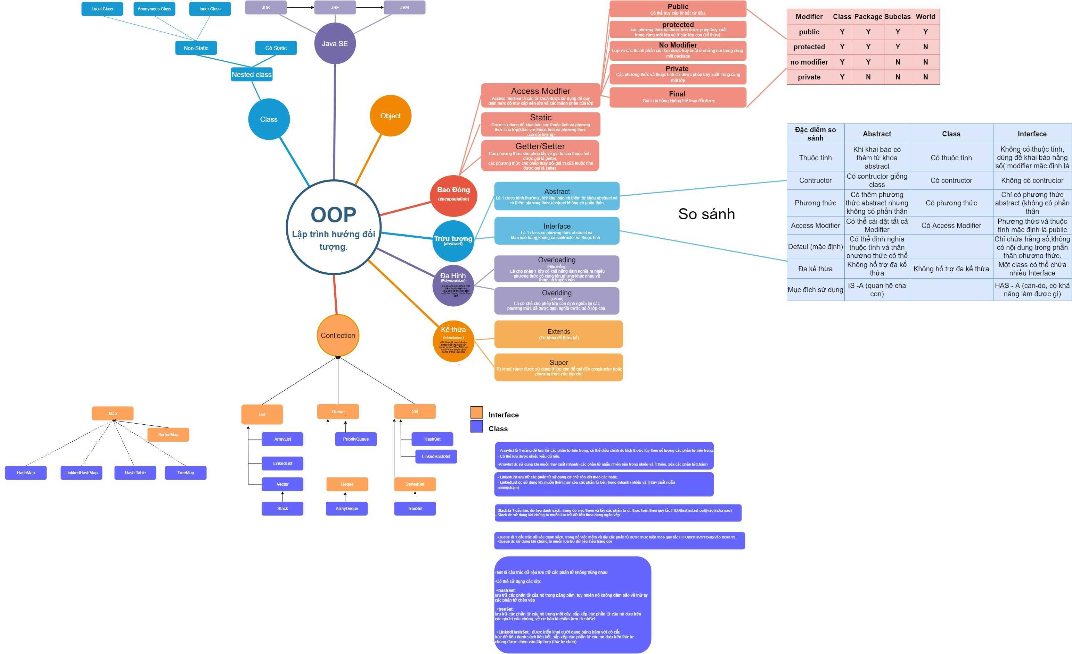
equals()
hashCode()
toString()
Exception, Error
- Checked
- Unchecked
- handling exception
(try catch finally, throw, throws )

(*) Phân biệt giữa Java ME/ SE/ EE

StringBuilder
Constructor
- String - immutable
(khái niệm, các phương thức hay dùng để xử lí chuỗi)

Method

StringBuffer
Kiểu dữ liệu (nguyên thủy, đối tương), bộ nhớ sử dụng và giá trị mặc định
Phân biệt class object
Tham trị, tham chiếu.
- Thuộc tính static
- phương thức static
- khởi tạo thuộc tính static (block static)

Biến:
- Biến local (biến địa phương)
- Biến instance (toàn cục)
- Biến static

loop statement

Sort
- bubble Sort
- Insertion Sort
- selection-sort

Độ phức tạp
Search
- linear_search
- Binary Search

JAVA IO
Type casting
- Implicit casting
- Explicit casting
Object:
- Upcasting
- Downcasting

Generics ?
Tại sao sử dụng ? (lợi ích)

character - based stream
byte - based stream

Serialization

Clean Code & Refactoring
SOLID
Phân biệt Collection và Collections ?
Cây tìm kiếm nhị phân
(Khái niệm), các cách duyệt cây nhị phân..

Phân biệt Comparable và Comparator ?
Khi nào nên dùng cái nào ?

